상품제안서
1850 마이크로소프트 모바일 무선블루투스마우스 (7색) | 상품코드: F23606

 |  |  |  |  |  |  | 02-412-0044 | www.easy1.co.kr
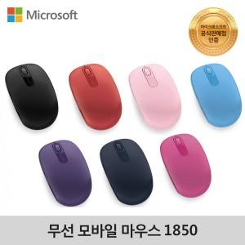

【상세/제작정보】

【인쇄/포장옵션】 | 레이저 / 포장지포장

【공급단가】 | 수량 | 100~ | 300~ | 500~ | 1,000~ | 3,000~
*VAT별도 | 단가 | 12,350원 | 11,900원 | 11,250원 | 10,800원 | 10,530원

【상품 URL】 | https://dev.easy1.co.kr:443/src/goods_detail.php?gdno=23606

